Sheet1
PO# | 名称 | 描述 | 图片 | 数量 （个） | 单价 （USD/个） | 金额 | 收货地点 | 备注
PO1257+1269 | 立体风琴袋 | 100%recycled W62(侧风琴14.5cm*2)+20cm*L70 | 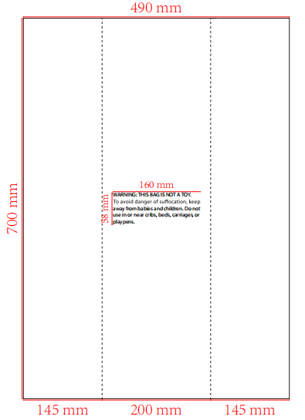 | 9220 | $0.300 | $2,766.00 | 柬埔寨工厂 Cambo Vitality | 6/27开始送 7390个送Vitality活力工厂 1830个送Eastex香港厂
 |  |  |  | 9220 |  | $2,766.00

